상품제안서
스테이24 스텐 라이크 텀블러 450ml | 상품코드: F17466

 |  |  |  |  |  |  | 02-412-0044 | www.easy1.co.kr
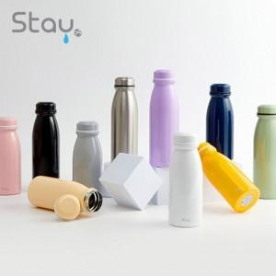

【상세/제작정보】

【인쇄/포장옵션】 | 실크, 레이저, 풀칼라, 개별인쇄 / 포장지포장

【공급단가】 | 수량 | 100~ | 300~ | 500~ | 1,000~ | 3,000~
*VAT별도 | 단가 | 17,830원 | 17,530원 | 17,090원 | 16,790원 | 16,340원

【상품 URL】 | https://dev.easy1.co.kr:443/src/goods_detail.php?gdno=17466

